ICA-PNM-F-002
 |  |  |  |  |  |  |  | ACTA DE VECINDAD DE INICIO PARA VIVIENDAS |  |  |  |  |  |  |  |  |  |  |  |  |  |  |  |  | ICA-PNM-F-002
 |  |  |  |  |  |  |  |  |  |  |  |  |  |  |  |  |  |  |  |  |  |  |  |  | Revisión No. 0
CONTRATO No.: |  | 052018ok |  |  |  |  |  |  | REGISTRO No. |  |  | 1 |  |  |  |  |  | FECHA: |  | 2018-05-15
OBJETO DEL CONTRATO: |  |  |  | Construcción de la Estación de Cabecera - Portal del Norte en el Municipio de Bucaramanga para el Sistema Integrado de Transporte Masivo Metrolínea S.A.
ELABORÓ (Nombre): |  |  | Iván Fernández |  |  |  |  |  |  |  |  |  | REVISÓ (Nombre): |  |  |  | Erika Barrera

Registro Fotográfico Fachada |  |  |  |  |  |  | Fotos No.: |  |  |  |  | Datos del Predio

 |  |  |  |  |  |  |  |  |  |  |  | Nombre de la persona que atiende: |  |  |  |  |  |  | Alexander Rodriguez
 |  |  |  |  |  |  |  |  |  |  |  | Tenencia: |  | Propietario |  |  | X | Arrendatario |  |  |  | Poseedor |  |  |  | Otro
 |  |  |  |  |  |  |  |  |  |  |  | Cual ?
 |  |  |  |  |  |  |  |  |  |  |  | Tipo Arriendo: |  |  | NA |  |  | Nombre del Arrendador: |  |  |  |  | NA
 |  |  |  |  |  |  |  |  |  |  |  | Dirección: |  | Carrera 3 #55-150 |  |  |  |  |  |  |  |  |  | Sótano: |  | Si |  | No | X
 |  |  |  |  |  |  |  |  |  |  |  | Teléfono: |  | 3132359395 |  |  |  |  | No. De Pisos: |  |  | 1 |  | Estrato: |  | 4
 |  |  |  |  |  |  |  |  |  |  |  | Longitud del Frente (m): |  |  |  |  | 3.5

 |  |  |  |  |  |  |  |  |  |  |  | Servicios Públicos |  |  |  | Tipo de Predio |  |  | Existencias de Tanques o Albergues de Agua
 |  |  |  |  |  |  |  |  |  |  |  | Desc. |  | S | N | Vivienda |  | X | Cuenta con tanque o albergue para almacenamiento de
 |  |  |  |  |  |  |  |  |  |  |  | Agua |  | X |  | Comercial |  |  | agua? |  | Si |  |  | No | X
 |  |  |  |  |  |  |  |  |  |  |  | Alcantarillado |  | X |  | Industrial |  |  | No. de tanques o albergues existentes: |  |  |  |  |  |  |  | NA
 |  |  |  |  |  |  |  |  |  |  |  | Energía |  | X |  | Institucional |  |  | Dimensiones Aproximadas: |  |  |  |  | NA
 |  |  |  |  |  |  |  |  |  |  |  | Tv o Cable |  | X |  | Sin Edificar |  |  | Cada cuanto realiza mantenimiento? |  |  |  |  |  |  | NA
 |  |  |  |  |  |  |  |  |  |  |  | Teléfono |  | X |  | Recreacional |  |  | Material del tanque: |  |  |  | NA
 |  |  |  |  |  |  |  |  |  |  |  | Gas |  | X |  | I. Educativo |  |  | Jardín |  |  |  |  | Tiene garaje? |  |  | SI | N
 |  |  |  |  |  |  |  |  |  |  |  | Otro? |  |  |  | Otro? |  |  | Tiene jardín? |  |  | S | NO | Cuantos? |  | 1
 |  |  |  |  |  |  |  |  |  |  |  |  |  |  |  |  |  |  | Plantas/Materas |  |  | SI | N | Se usa como garaje? |  |  |  | SI | N
 |  |  |  |  |  |  |  |  |  |  |  |  |  |  |  |  |  |  | Cuantas? |  | 4 |  |  | Que Uso? |  | Parqueo de vehiculo

ESTADO DE LA FACHADA DEL PREDIO ANTES DE LAS ACTIVIDADES DE CONSTRUCCIÓN |  |  |  |  |  |  |  |  |  |  |  |  |  |  |  |  |  | DESCRIPCIÓN DE PREDIOS
 |  | B | R | M | Observaciones / Grietas / Fisuras / Humedades / Hundimientos / Otros |  |  |  |  |  |  |  |  |  |  |  |  | Costado Izquierdo |  |  |  |  |  | Costado Derecho
Puertas |  | X |  |  | Deterioro por uso |  |  |  |  |  |  |  |  |  |  |  |  | Apartamento 203 |  |  |  |  |  | Parque area comun
Ventanas |  |  |  |  | NA
Muros |  | X |  |  | Pequeños descascaramientos de pintura en area inferior
Escaleras |  | X |  |  | Area comun, barandales metalicicos en buen estado, piso en granito lavado
Pisos |  | X |  |  | Tableta colonial
Placa de Entrepisos |  | X |  |  | Placa maciza con acabado texturizado
Cubiertas |  |  |  |  | NA
Andenes |  |  |  |  | NA
Medidores |  |  |  |  | NA
Antejardín / Rejas |  |  |  |  | NA
 |  |  |  |  | B: Bueno |  |  |  |  | R: Regular |  |  |  |  |  | M: Malo
ESTADO DEL INTERIOR DEL PREDIO ANTES DE LAS ACTIVIDADES DE CONSTRUCCIÓN
ESPACIO |  |  | ESTADO |  |  | MATERIAL |  |  |  |  |  | OBSERVACIONES (Grietas / Fisuras / Humedades / Hundimientos / Cimentaciones / Otros)
SALA - COMEDOR |  |  | B | R | M
Piso |  |  | X |  |  | Ceramica |  |  |  |  |  | Deterioro por uso
Techo |  |  | X |  |  | Concreto reforzado |  |  |  |  |  | Placa maciza con acabado texturizado
Muros |  |  | X |  |  | Concreto |  |  |  |  |  | Friso, estuco y pintura
Puerta |  |  | X |  |  | NA |  |  |  |  |  | NA
Ventana - Vidrios |  |  | X |  |  | Vidrio y aluminio |  |  |  |  |  | NA
ALCOBA PRINCIPAL
Piso |  |  |  | X |  | Ceramica |  |  |  |  |  | Deterioro por uso
Techo |  |  | X |  |  | Concreto reforzado |  |  |  |  |  | Placa maciza con acabado texturizado
Muros |  |  | X |  |  | Concreto |  |  |  |  |  | Friso, estuco y pintura
Puerta |  |  | X |  |  | Madera |  |  |  |  |  | Chapa en mal estado
Ventana - Vidrios |  |  | X |  |  | Vidrio y aluminio |  |  |  |  |  | NA
ALCOBA AUXILIAR 1
Piso |  |  | X |  |  | Ceramica |  |  |  |  |  | NA
Techo |  |  | X |  |  | Concreto reforzado |  |  |  |  |  | Placa maciza con acabado texturizado
Muros |  |  | X |  |  | Concreto reforzado |  |  |  |  |  | Friso, estuco y pintura, fisuras bajo ventana del costado frontal
Puerta |  |  | X |  |  | Madera |  |  |  |  |  | Chapa en mal estado
Ventana - Vidrios |  |  | X |  |  | Aluminio y vidrio |  |  |  |  |  | NA
ALCOBA AUXILIAR 2
Piso
Techo
Muros
Puerta
Ventana - Vidrios
ALCOBA AUXILIAR 3
Piso
Techo
Muros
Puerta
Ventana - Vidrios
 |  |  |  |  | B: Bueno |  |  |  |  | R: Regular |  |  |  |  |  | M: Malo
ESTADO DEL INTERIOR DEL PREDIO ANTES DE LAS ACTIVIDADES DE CONSTRUCCIÓN
ESPACIO |  |  | ESTADO |  |  | MATERIAL |  |  |  |  |  | OBSERVACIONES (Grietas / Fisuras / Humedades / Hundimientos / Cimentaciones / Otros)
COCINA |  |  | B | R | M
Piso |  |  | X |  |  | Ceramica |  |  |  |  |  | NA
Techo |  |  | X |  |  | Concreto reforzado |  |  |  |  |  | Placa maciza con acabado texturizado
Mesón |  |  | X |  |  | Aluminio |  |  |  |  |  | NA
Gabinetes |  |  |  | X |  | Madera |  |  |  |  |  | Deterioro por uso
Muros |  |  | X |  |  | Concreto reforzado |  |  |  |  |  | Muros enchapados de piso a techo
Puerta |  |  |  |  |  | NA |  |  |  |  |  | NA
Ventana - Vidrios |  |  |  |  |  | NA |  |  |  |  |  | NA
BAÑO
Piso |  |  | X |  |  | Ceramica |  |  |  |  |  | Baldosas desportilladas y deterioro por uso
Techo |  |  | X |  |  | Icopor y aluminio |  |  |  |  |  | Parches de humedad aledaño a buitron
Muros |  |  | X |  |  | Concreto y ceramica |  |  |  |  |  | Enchape de piso a techo, evidencia de reparaciones en area de ducha
Puerta |  |  | X |  |  | Madera |  |  |  |  |  | Division de baño en vidrio en buen estado
Lavamanos |  |  | X |  |  | Ceramica |  |  |  |  |  | NA
Inodoro |  |  | X |  |  | Ceramica |  |  |  |  |  | NA
Duchas |  |  | X |  |  | PVC |  |  |  |  |  | NA
Ventana - Vidrios |  |  | X |  |  | Aluminio |  |  |  |  |  | Ventana en muro frontal, no cuenta con vidrios
PATIO
Piso |  |  | X |  |  | Baldosa colonial |  |  |  |  |  | Baldosas desportilladas
Techo |  |  | X |  |  | Concreto reforzado |  |  |  |  |  | Placa maciza con acabado texturizado
Lavadero |  |  | X |  |  | Concreto |  |  |  |  |  | Lavadero prefabricado, enchapado con algunas tabletas partidas
Muros |  |  | X |  |  | Concreto y ceramica |  |  |  |  |  | Enchape de piso a techo
Puerta |  |  |  |  |  | NA |  |  |  |  |  | NA
Ventana - Vidrios |  |  | X |  |  | Vidrio y aluminio |  |  |  |  |  | NA
OBSERVACIONES (Grietas / Fisuras / Humedades / Hundimientos / Cimentaciones / Otros)

En la alcoba principal se evidencia un baño auxiliar, con puerta en madera en buen estado, división en acrílico y aluminio en estado regular debido a que no tiene rodillos, inodoro, lavamanos y ducha en buen estado, los muros están enchapados de piso a techo y el cielo raso es en o color y aluminio el cual se encuentra en buen estado, ventana en aluminio y acrílico en buen estado.

 |  |  |  |  | B: Bueno |  |  |  |  | R: Regular |  |  |  |  |  | M: Malo
ESTADO DEL INTERIOR DEL PREDIO ANTES DE LAS ACTIVIDADES DE CONSTRUCCIÓN
OBSERVACIONES (Grietas / Fisuras / Humedades / Hundimientos / Cimentaciones / Otros)

NOTA: | EL ACTA DE VECINDAD ES UN DOCUMENTO QUE BUSCA ESTABLECER EL ESTADO FÍSICO DEL INMUEBLE ANTES DE LA ETAPA DE CONSTRUCCIÓN; EN CASO DE QUE EL PROPIETARIO Y/O OCUPANTE NO PERMITA LA ELABORACIÓN DE LA RESPECTIVA ACTA DE VECINDAD, EL CONTRATISTA Y/O METROLINEA S.A. NO CONTARÁ CON DATOS NECESARIOS PARA EVALUAR RESPONSABILIDAD, POR TANTO SE EXIME AL CONTRATISTA Y/O METROLINEA S.A. DE RESPONDER POR DAÑOS ANTE EVENTUALES RECLAMACIONES.

ANEXOS: La presente acta cuenta con registro fotográfico en físico y en medio magnético.

 |  | PROPIETARIO / REPRESENTANTE |  |  |  |  |  |  |  |  | REPRESENTANTE DEL CONTRATISTA |  |  |  |  |  |  |  |  | REPRESENTANTE DE LA INTERVENTORÍA
NOMBRE |  | jhon
FIRMA
CEDULA
FECHA
ESTADO DEL INTERIOR DEL PREDIO ANTES DE LAS ACTIVIDADES DE CONSTRUCCIÓN
REGISTRO FOTOGRÁFICO
COCINA |  |  |  |  |  |  |  | BAÑOS |  |  |  |  |  |  |  |  |  |  | PAREDES
 |  |  |  |  |  |  |  | 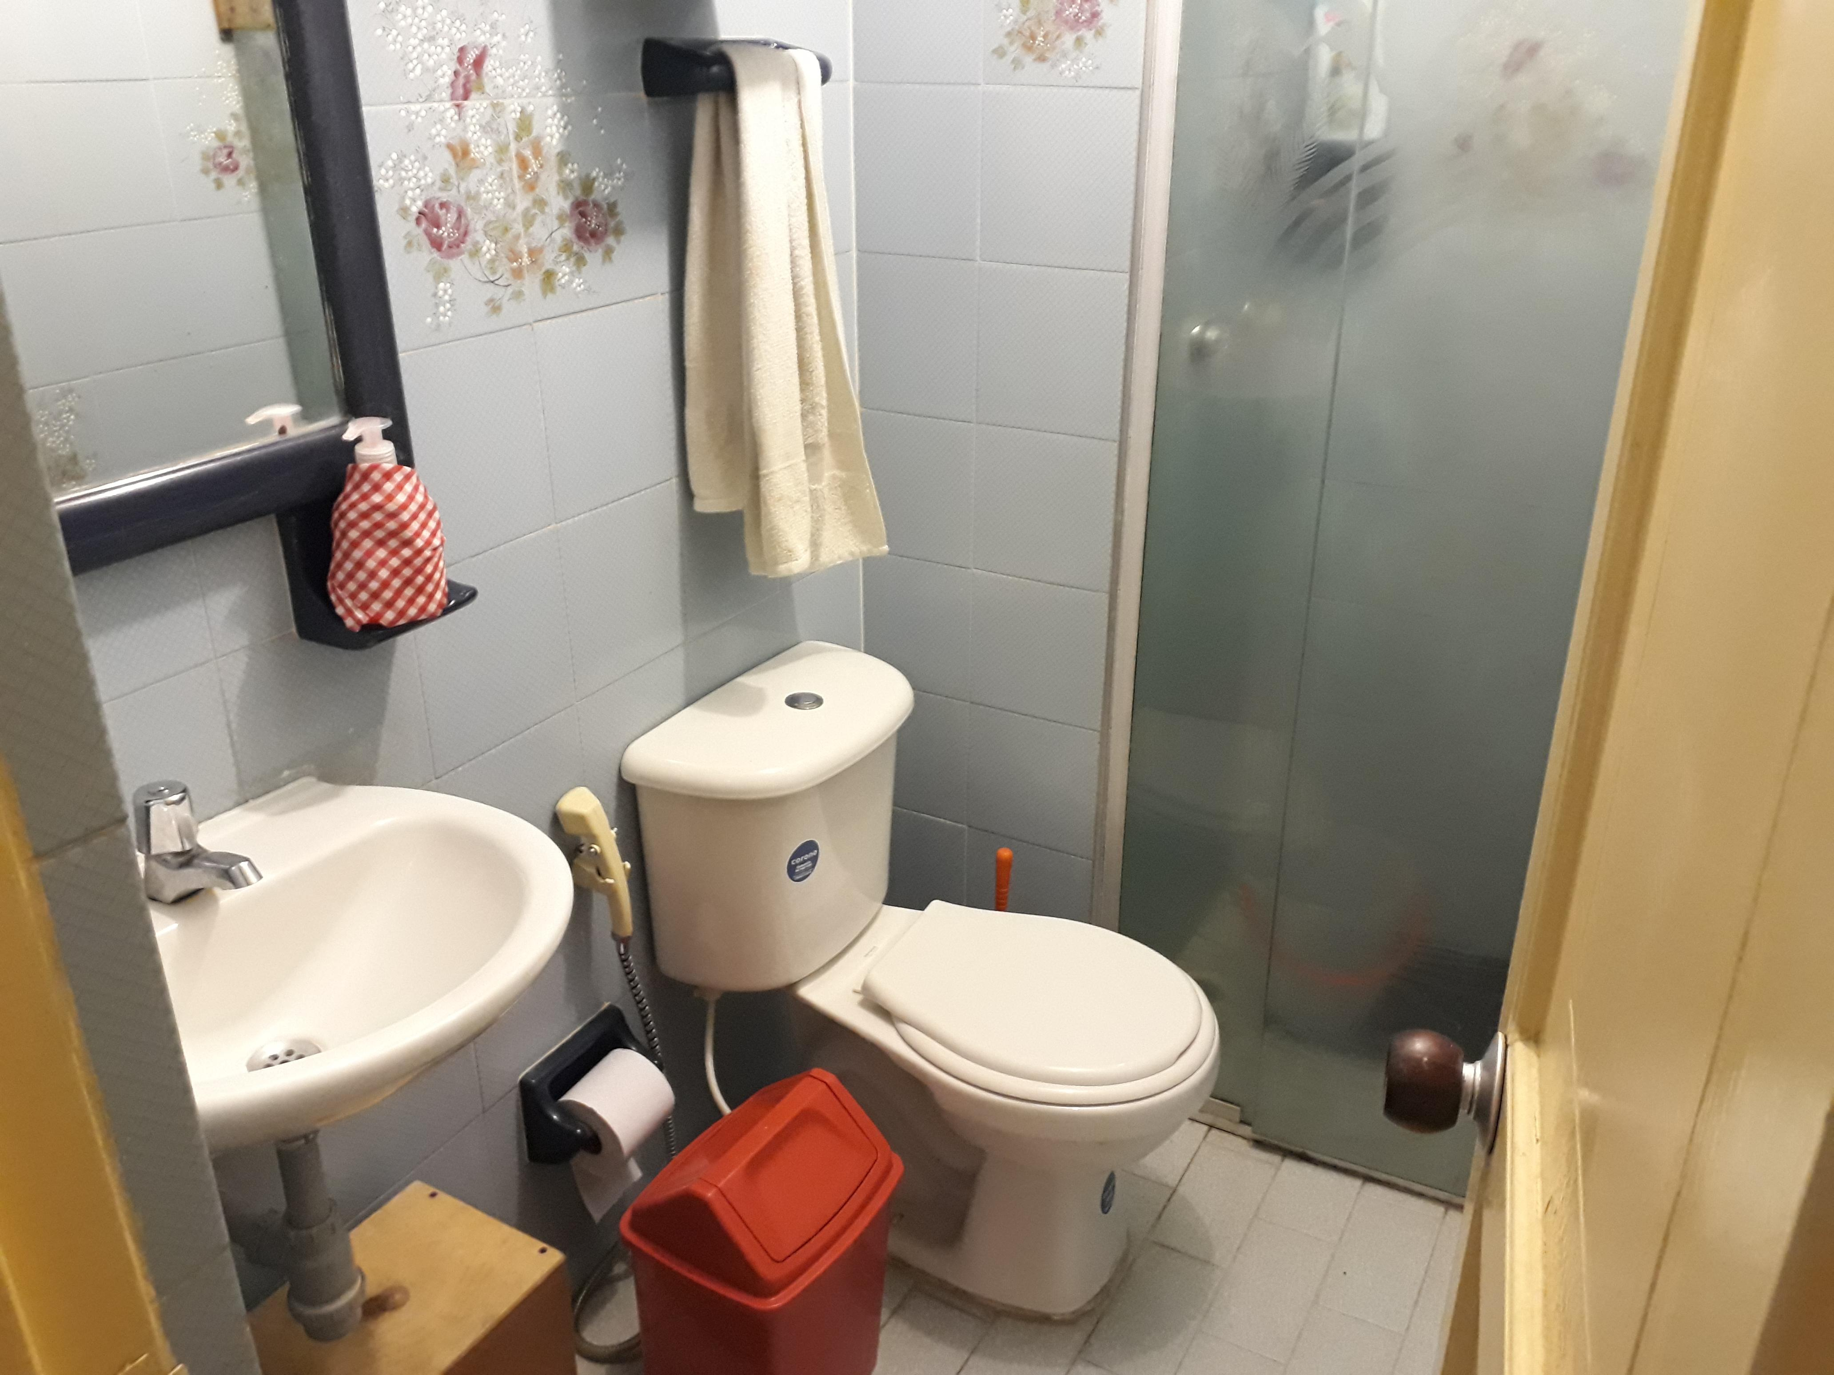 |  |  |  |  |  |  |  |  |  |  | 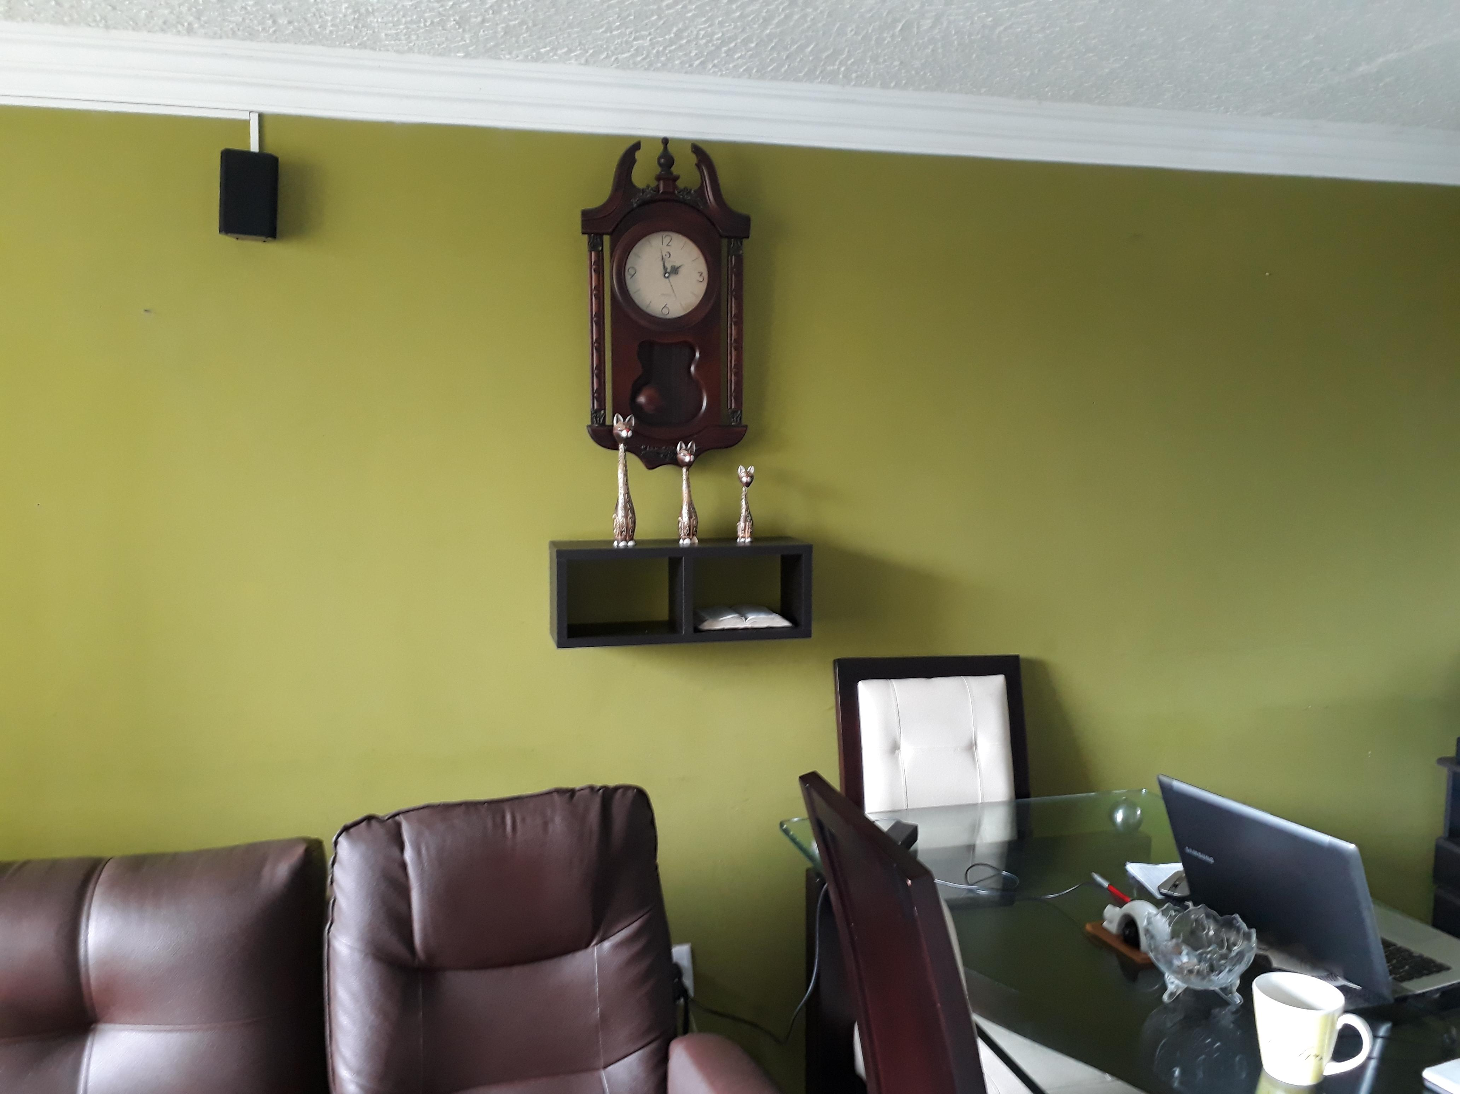

PISOS |  |  |  |  |  |  |  | CUBIERTAS |  |  |  |  |  |  |  |  |  |  | PATIO / ZONA DE ROPAS
 |  |  |  |  |  |  |  |  |  |  |  |  |  |  |  |  |  |  | 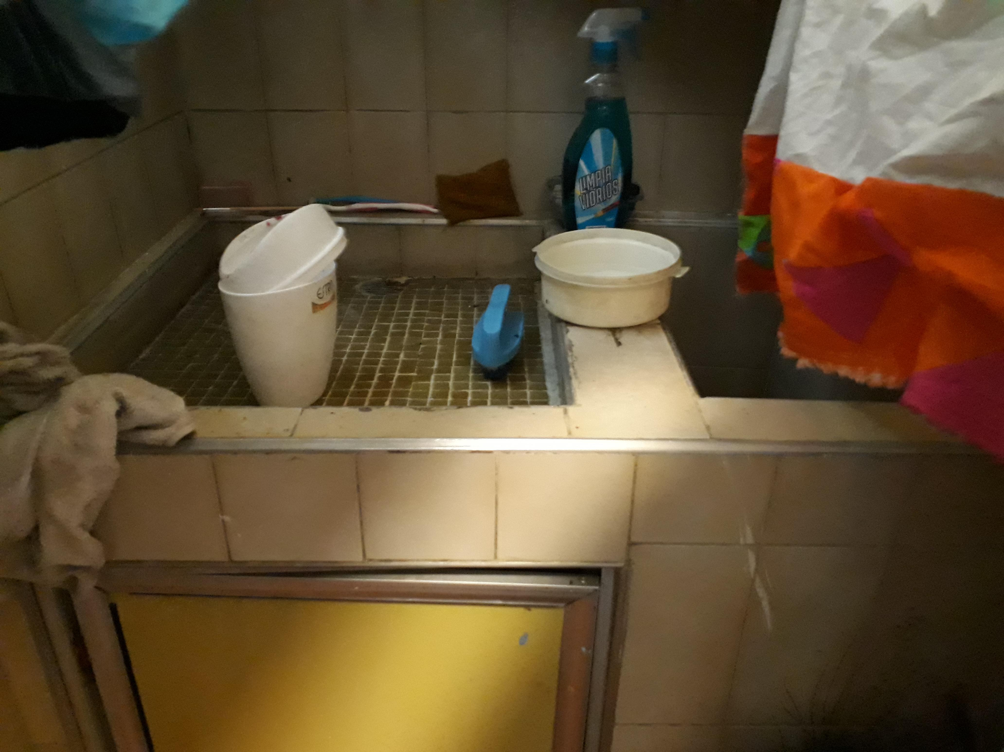

 |  |  |  |  |  |  |  |  |  |  |  |  |  |  |  |  |  |  | Area de lavado acondicionado en cocina

